APP - Desktop- Mobile - Website
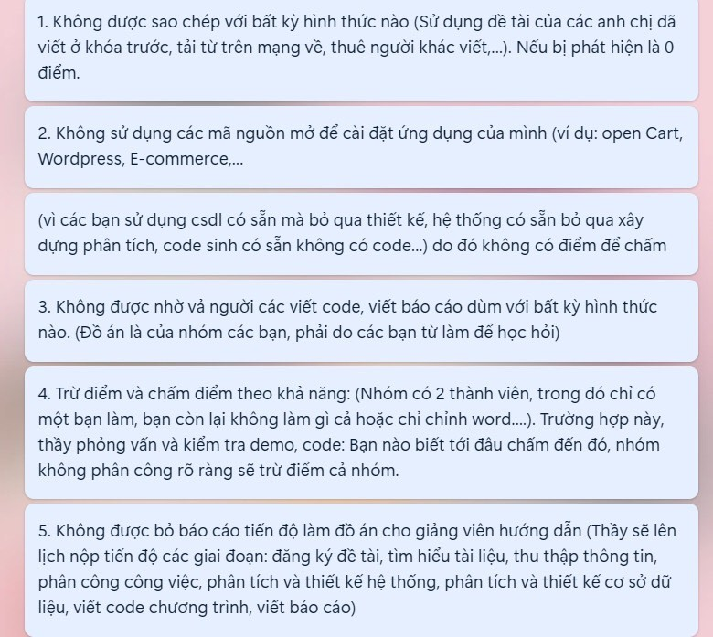
 |  | Các tiêu chí nội dung chấm điểm cho đồ án cơ sở 2 và đồ án thực tập, riêng đồ án cơ sở 1 có thể thì giảm tải nội dung về độ lớn của CSDL, chức năng hệ thống, chức năng report, thống kê.

 | STT | Nội dung | Thang Điểm ĐA CS2, TTTN | Thang Điểm ĐA CS1
 | Mục 1. | Nội dung báo cáo | 4
 | 1.1 | Trình bày báo cáo đúng quy định, đúng tiến độ | 0.5 | 0.5
c2 | 1.2 | Cơ sở lý thuyết | 0.5 | 0.5
c3 | 1.3 | Phân tích thiết kế hệ thống (Những người dùng hệ thống, các chức năng của hệ thống, hoạt động của các chức năng trong hệ thống, thông tin bên trong và bên ngoài hệ thống, môi trường xử lý thông tin, chi phí, phương tiện, rủi ro, phương pháp thực hiện...) sử dụng một trong 2 phương pháp: + Phương pháp phân tích thiết kế có cấu trúc: - Công cụ để phân tích: - Sơ đồ chức năng nghiệp vụ BFD (Business Function Diagram) - Sơ đồ luồng dữ liệu DFD (Data Flow Diagram) . (mức 0, 1,2 ,...) - Mô hình dữ liệu quan hệ (Relation data Mode) - Ngôn ngữ có cấu trúc (Structured Language) - Từ điển dữ liệu (Data Dictionary) - Bảng và cây quyết định (Warnier/orr) - Đặc tả các tiến trình (Process Specification). (ô xử lý,...) + Phương pháp phân tích thiết kế hướng đối tượng: - Công cụ: Sử dụng ngôn ngữ mô hình hoá hợp nhất UML để mô tả. (tối thiếu phải có: Use - case: Tổng quát, theo người dùng, theo chức năng, tuần tự....) (UML sử dụng 9 biểu đồ để mô hình hóa một hệ thống) - Dựa trên một số khái niệm cơ bản sau: • Ðối tượng (Object): gồm dữ liệu và thủ tục tác động lên dữ liệu này • Lớp (Class): Tập hợp các đối tượng có chung một cấu trúc dữ liệu và cùng một phương pháp. • Kế thừa (Heritage): tính chất kế thừa là đặc tính cho phép định nghĩa một lớp mới từ các lớp đã có bằng cách thêm vào đó những dữ liệu mới, các phương pháp mới có thể kế thừa những đặc tính của lớp cũ. • Ðóng gói (Encapsulation): Không cho phép tác động trực tiếp lên dữ liệu của đối tượng mà phải thông qua các phương pháp trung gian. | 1 | 1
c4 | 1.4 | Phân tích thiết kế cơ sở dữ liệu (CSDL): + CSDL quan hệ: Đối tượng - Thực thể, lưu đồ thực thể kết hợp (ERD), Mô hình vật lý (PDM), lược đồ CSDL quan hệ, Database Diagram, Các bảng và ràng buộc toàn vẹn. + Cơ sở dữ liệu NoSQL [phi quan hệ]: Đối tượng - thực thể, Mô tả Mô hình dữ liệu (Key-value pair, Column-oriented, Graph-based và Document-oriented), Các bảng dữ liệu,... | 1.5 | 1.5
c5 | 1.5 | Kết quả đề tài | 0.5 | 0.5
 | Mục 2. | Demo chương trình | 4
 | 2.1 | Đầy đủ chức năng mô tả trong ứng dụng | 1 | 1.5 |  | Không được dưới 5 chức năng (đối tượng) và 1 chức năng quy trình (một tác vụ tổng hợp), đối với sv ĐA 2 thì 10 chức năng đối tượng và 2 chức năng quy trình
 | 2.2 | Đủ các form, có form master-detail | 2 | 2.5 | Đồ án CS1, số form theo cơ sở dữ liệu. Ít nhất 5 bảng | Các bảng có khoá ngoại lẫn nhau phải được thiết kế thành form chính phụ, ít nhất 5 form (quản lý đối tượng) và 1 form quy trình tổng hợp; đối với ĐA2, ít nhất 10 form đối tượng và 2 form quy trình.
 | 2.3 | Có Report, tìm kiếm và thống kê | 1 |  | Đồ ắn cơ sở 1, chuyển điểm này thành điểm cộng tối đa +1
 | 2.4 | Có một số chức năng hỗ trợ khác khác (mã hóa, sao lưu, phân quyền, mã vạch, …) | Điểm cộng tối đa +1 | Điểm cộng tối đa +1
 | Mục 3. | Hỏi đáp kiến thức (Qua các câu hỏi sẽ cho phép điểu chỉnh điểm mục 1 và mục 2) | 2 | 2
 | 3.1 | Hỏi đáp về kiến thức phân tích hệ thống, cở sở dữ liệu | 1 | 1
 | 3.2 | Hỏi đáp về mã nguồn lập trình | 1 | 1

